PORTADA
 | PLAN DE CAPACITACIÓN ANUAL DELICIOUS FOOD JR | CODIGO : 101087
 |  | Versión 001
 |  | FECHA: 05/07/2025
 |  | Página 1 de 10

PLAN DE CAPACITACIÓN PARA EL PERSONAL INTEGRANTES: GINNA ALEJANDRA TIBAQUICHA HERRERA STEFANY CAMILA CADENA ROCHA STEFANY AROCA ALAPE CENTRO INDUSTRIAL Y DE DESARROLLO EMPRESARIAL TECNOPARQUE SENA GESTIÓN ADMINISTRATIVA PROPONER PROGRAMAS DE CAPACITACIÓN PARA EL PERSONAL FICHA:3063650 DEX-PIERNAGORDA

5. ORGANIGRAMA
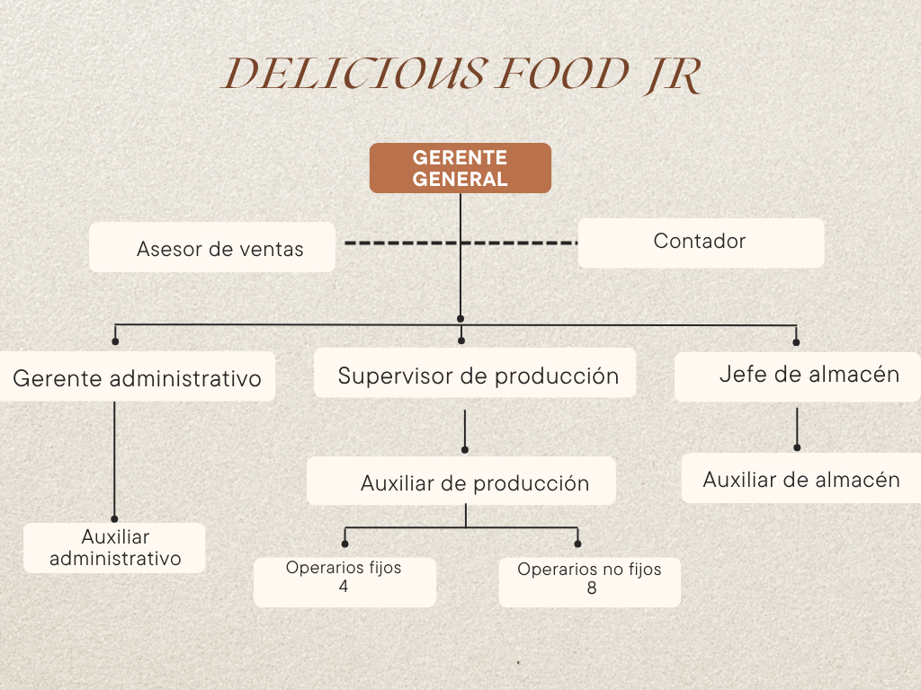
LOGO | PLAN DE CAPACITACIÓN ANUAL DELICIOUS FOOD JR | CODIGO
 |  | Versión 001
 |  | FECHA
 |  | Página 1 de 1

10Cronograma Capacitaciones SST
LOGO |  | CRONOGRAMA DE CAPACITACIÓN ANUAL |  |  |  |  |  |  |  |  |  |  |  |  |  |  |  |  |  |  |  |  |  |  |  |  |  |  | CODIGO
 |  |  |  |  |  |  |  |  |  |  |  |  |  |  |  |  |  |  |  |  |  |  |  |  |  |  |  |  | Versión 001
 |  |  |  |  |  |  |  |  |  |  |  |  |  |  |  |  |  |  |  |  |  |  |  |  |  |  |  |  | FECHA
 |  |  |  |  |  |  |  |  |  |  |  |  |  |  |  |  |  |  |  |  |  |  |  |  |  |  |  |  | Página 1 de 1
OBJETIVO

META |  |  |  |  |  |  |  |  |  |  |  |  |  |  |  |  |  |  |  |  |  |  |  | INDICADORES
Meta Base: 100% | Capacitar al 100% del equipo de trabajo en liderazgo y toma de decisiones mediante talleres prácticos y evaluaciones, en un plazo de tres meses, para evidenciar una mejora en el desempeño y la comunicación interna. |  |  |  |  |  |  |  |  |  |  |  |  |  |  |  |  |  |  |  |  |  |  | Cumplimiento: (Nº de Capacitaciones Ejecutadas / Nº de Capacitaciones Programadas) x 100 Cobertura: (Nº de Trabajadores Asistentes a las Cap/ Nº Total de Trabajadores Convocados) x 100 Eficiencia: (Nº de Capacitaciones Calificadas Optimamente / Nº Total de Capacitaciones) x 100

CONTENIDO |  | CRONOGRAMA DE CAPACITACIONES EN SST - VIGENCIA 2025 |  |  |  |  |  |  |  |  |  |  |  |  |  |  |  |  |  |  |  |  |  |  |  | Responsable (s) | Convocados | DIRIGIDO A: (Número de personas) |  |  |  | RECURSOS
 |  | ENERO |  | FEBRERO |  | MARZO |  | ABRIL |  | MAYO |  | JUNIO |  | JULIO |  | AGOSTO |  | SEPTIEMBRE |  | OCTUBRE |  | NOVIEMBRE |  | DICIEMBRE
 |  | P | E | P | E | P | E | P | E | P | E | P | E | P | E | P | E | P | E | P | E | P | E | P | E |  |  | DIRECTIVO | PROFESIONAL | TÉCNICO | ASISTENCIAL
Capacitación en Gestión de Marketin Digital: Centrada en el aprendizaje dehabilidades y conocimientos específicos relacionados con el trabajo |  |  |  |  |  |  |  |  |  |  |  |  |  | FECHA |  |  |  |  |  |  |  |  |  |  |  | Gaes 3 Tecnologo en gestión Administrativa | Gestión Adminitrativa | x | x | x | x |  | 0
 |  |  |  |  |  |  |  |  |  |  |  |  |  | 1 | 0 |  |  |  |  |  |  |  |  |  |  |  |  |  |  |  |  |  | 1
Capacitación en liderazgo: Enfocada en el desarrollo de habilidades de liderazgo, gestión de equipos y toma de decisiones. |  |  |  |  |  |  |  |  |  |  |  |  |  |  |  |  |  |  |  |  |  |  |  |  |  |  |  |  | X

Capacitación en Comunicación Asertiva y Efectiva: Diseñada para mejorar las habilidades de Atención al cliente.

Capacitación en Normas de cortesía: Enfocada en la convivencia.

Capacitación en seguridad y salud en el trabajo: Diseñada para mejorar la seguridad laboral y prevenir accidentes

Total Actividades |  | 0 | 0 | 0 | 0 | 0 | 0 | 0 | 0 | 0 | 0 | 0 | 0 | 1 | 0 | 0 | 0 | 0 | 0 | 0 | 0 | 0 | 0 | 0 | 0 | 1 | Actividades
MONITOREO DEL PROGRAMA /VIGENCIA

1. CUMPLIMIENTO DEL PROGRAMA |  | ENERO |  | FEBRERO |  | MARZO |  | ABRIL |  | MAYO |  | JUNIO |  | JULIO |  | AGOSTO |  | SEPTIEMBRE |  | OCTUBRE |  | NOVIEMBRE |  | DICIEMBRE |  | ENERO
Actividades Programadas/Ejecutadas en el Mes |  | 0 | 0 | 0 | 0 | 0 | 0 | 0 | 0 | 0 | 0 | 0 | 0 | 1 | 0 | 0 | 0 | 0 | 0 | 0 | 0 | 0 | 0 | 0 | 0 | 1 | 0
% Ejecución Mensual del Programa Anual SST |  | 100% |  |  |  | #DIV/0! |  | #DIV/0! |  | #DIV/0! |  | #DIV/0! |  | 0% |  | #DIV/0! |  | #DIV/0! |  | #DIV/0! |  | #DIV/0! |  | #DIV/0! |  | Cantidad de Actividades Programadas | Cantidad de Actividades Ejecutadas
% Cumplimiento Proyectada por Mes |  | 100% |  | 0% |  | 0% |  | 0% |  | 80% |  | 80% |  | 80% |  | 80% |  | 80% |  | 80% |  | 80% |  | 80% |  | 0.00%
% Cumplimiento Meta en el Mes |  | 100% |  | #DIV/0! |  | #DIV/0! |  | #DIV/0! |  | #DIV/0! |  | #DIV/0! |  | 0% |  | #DIV/0! |  | #DIV/0! |  | #DIV/0! |  | #DIV/0! |  | #DIV/0!

Seguimiento al Cumplimiento del Cronograma del Programa de Capacitación en XXXXXX- Vigencia XXXXX
ENERO | 1 | 1
FEBRERO |  | 0
MARZO | 0 | 0
ABRIL | 0 | 0
MAYO | 0 | 0.8
JUNIO | 0 | 0.8
JULIO | 0 | 0.8
AGOSTO | 0 | 0.8
SEPTIEMBRE | 0 | 0.8
OCTUBRE | 0 | 0.8
NOVIEMBRE | 0 | 0.8
DICIEMBRE | 0 | 0.8

